FOT
Código | Código BADAC | Imagen | Caja | Expediente | Documento | Título | Descripción | Autor | Fecha inicial | Fecha final | Medio/técnica | Observaciones | Tipo documental | Tema | Archivo digitalizado en alta
Fotos 1-1983-Historia del arte moderno contada desde Bogotá | MT_FOT_DOC001 | 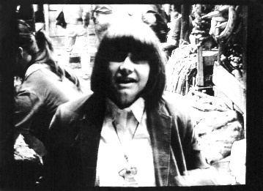 | N/A | N/A | 1 | [Sin título] | Fotografía de Marta Traba con algunas personas atrás. Parecen estar en una fábrica | s.i. | s.i. | s.i. | Fotografía a blanco y negro | La imagen tiene un marco negro | Fotos | Clase | Dimensiones: 1134 x 823 px Resolución: 72 ppp Tamaño: 0,99 MB
Fotos 1GETOG-K | MT_FOT_DOC002 |  | N/A | N/A | 2 | [Sin título] | Fotografía donde se ve a Marta Traba leyendo un libro. También es posible ver un fondo blanco, un micrófono en lo alto y humo. Parece ocurrir dentro de un set de grabación | s.i. | s.i. | s.i. | Fotografía a blanco y negro |  | Fotos | Clase | Dimensiones: 1956 x 2953 px Resolución: 300 ppp Tamaño: 5,53 MB
Fotos 2E7622-L | MT_FOT_DOC003 | 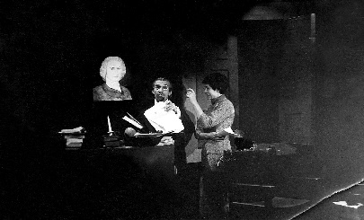 | N/A | N/A | 3 | [Sin título] | Fotografía donde vemos a un hombre con bigote y gafas junto a Marta Traba. También es posible ver un busto de un hombre. | s.i. | s.i. | s.i. | Fotografía a blanco y negro |  | Fotos | Clase | Dimensiones: 2953 x 1785 px Resolución: 300 ppp Tamaño: 5,04 MB
Fotos 3-preparando set | MT_FOT_DOC004 |  | N/A | N/A | 4 | [Sin título] | Fotografía donde vemos a Marta Traba dibujando un Jesucristo crucificado. Se encuentra vestida con una falda ajustada negra y un saco de cuello alto | s.i. | s.i. | s.i. | Fotografía a blanco y negro |  | Fotos | Clase | Dimensiones: 2856 x 4724 px Resolución: 300 ppp Tamaño: 77,4 MB
Fotos 4JJ1NC-9 | MT_FOT_DOC005 | 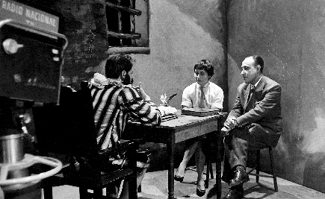 | N/A | N/A | 5 | [Sin título] | Fotografía donde vemos a tres presonas en lo que parece ser una entrevista. En primer plano también observamos una cámara de grabación en la que dice RADIO NACIONAL | s.i. | s.i. | s.i. | Fotografía a blanco y negro |  | Fotos | Clase | Dimensiones: 3159 x 1935 px Resolución: 600 ppp Tamaño: 11,1 MB
Fotos 5-en estudio | MT_FOT_DOC006 | 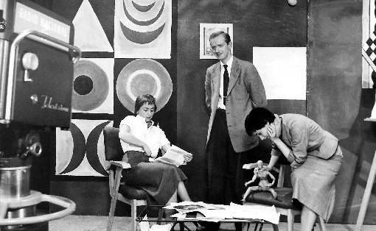 | N/A | N/A | 6 | [Sin título] | Fotografía donde se pueden ver a tres personas, dos mujeres y un hombre, en un estudio de grabación. Una de las mujeres se encuentra sentada mientras se acomoda la ropa. Marta Traba que esta agachada leyendo unos papeles. El hombre se encuentra parado y mirando hacia la cámara. En el fondo vemos una obra de arte abstracto y en primer plano una cámara de grabación | s.i. | s.i. | s.i. | Fotografía a blanco y negro |  | Fotos | Clase | Dimensiones: 5803 x 3571 px Resolución: 300 ppp Tamaño: 19,7 MB
Fotos 8-en programa (curso) | MT_FOT_DOC007 | 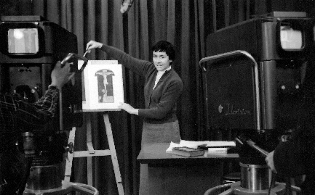 | N/A | N/A | 7 | [Sin título] | Fotografía donde vemos a Marta Traba frente a una cámara de grabación mostrando la imagén, probablemente de una obra de arte, de Jesucristo crucificado. Marta Traba tiene el cabello corto y un saco oscuro. | s.i. | s.i. | s.i. | Fotografía a blanco y negro |  | Fotos | Clase | Dimensiones: 4724 x 2933 px Resolución: 300 ppp Tamaño: 13,3 MB
Fotos 14 - imagen en pantalla sin idetificar | MT_FOT_DOC008 | 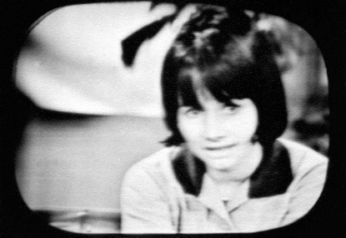 | N/A | N/A | 8 | [Sin título] | Fotografía desenfocada del rostro y los hombros de Marta Traba | s.i. | s.i. | s.i. | Fotografía a blanco y negro | La fotografía tiene una enmarcación cuadrada de bordes redondos | Fotos | Clase | Dimensiones: 4724 x 3245 px Resolución: 300 ppp Tamaño: 14, 6 MB
Fotos ConFernandoBotero | MT_FOT_DOC009 | 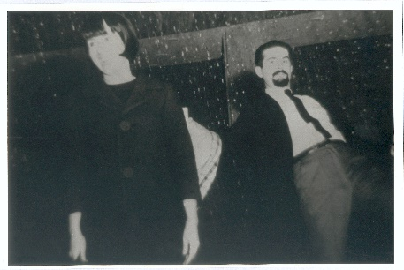 | N/A | N/A | 9 | [Sin título] | Fotografía donde se puede identificar a Marta Traba (izquierda) y Fernando Botero (derecha) | s.i. | s.i. | s.i. | Fotografía a blanco y negro | La imagen tiene unas pequeñas manchas blancas en el fondo | Fotos | Evento | Dimensiones: 4724 x 3165 px Resolución: 300 ppp Tamaño: 42,7 MB
Fotos Cromos1974 | MT_FOT_DOC010 | 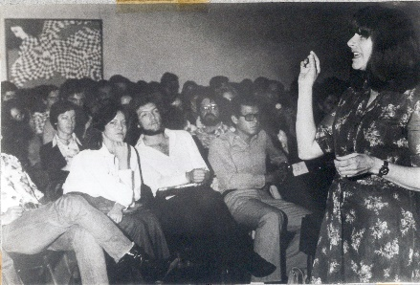 | N/A | N/A | 10 | [Sin título] | Fotografía en la que Marta Traba se encuentra hablando frente a una multitud de personas que estan sentadas. Parece estar dictando una clase. En el fondo del salón vemos un cuadro de una mujer con un vestido de cuadros | s.i. | 1974 | 1974 | Fotografía a blanco y negro |  | Fotos | Clase | Dimensiones: 4724 x 3210 px Resolución: 300 ppp Tamaño: 43,4 MB
Fotos Cromos1984 | MT_FOT_DOC011 | 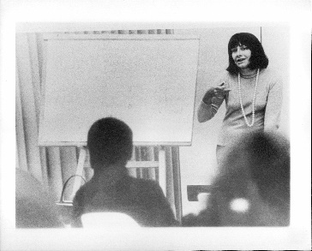 | N/A | N/A | 11 | [Sin título] | Fotografía de Marta Traba al lado de un tablero. Parece estar dictando clase | s.i. | s.i. | s.i. | Fotografía a blanco y negro | la imagen tiene un marco blanco | Fotos | Clase | Dimensiones: 4724 x 3801 px Resolución: 300 ppp Tamaño: 99,4 MB
Fotos ElEspectadorArreglada | MT_FOT_DOC012 | 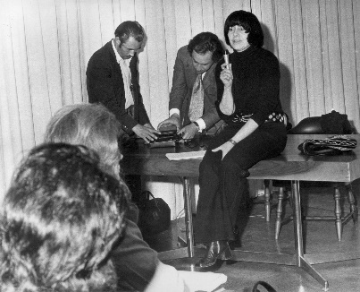 | N/A | N/A | 12 | [Sin título] | Fotografía de Marta Traba sentada sobre un escritorio mientras sostiene un micrófono. Atrá de ella se pueden ver a dos hombres | s.i. | s.i. | s.i. | Fotografía a blanco y negro |  | Fotos | Clase | Dimensiones: 2827 x 2285 px Resolución: 300 ppp Tamaño: 6,19 MB
Fotos ERBP7K-8 | MT_FOT_DOC013 | 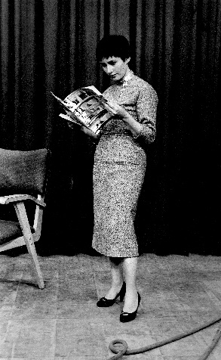 | N/A | N/A | 13 | [Sin título] | Fotografía de Marta Traba leyendo lo que parece ser una revista | s.i. | s.i. | s.i. | Fotografía a blanco y negro |  | Fotos | Clase | Dimesniones: 2905 x 4724 px Resolución: 300 ppp Tamaño: 23,5 MB
Foto Exposición Bucholz 1-1959 | MT_FOT_DOC014R | 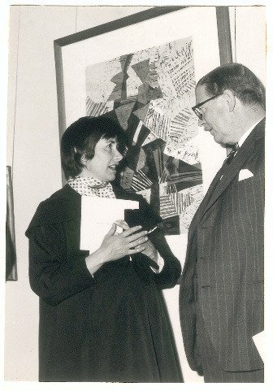 | N/A | N/A | 14 | [Sin título] | Fotografía de Marta Traba hablando con un hombre de traje en la una exposición de arte alemán moderno organizada en la Librería y Galería Buchholz. Detrás de ellos podemos ver una obra de arte abstracto | s.i. | 1959 | 1959 | Fotografía a blanco y negro |  | Fotos | Evento | Dimensiones: 3302 x 4724 px Resolución: 300 ppp Tamaño: 44,6 MB
Fotos SIN PROCESAR Exposición Bucholz 2reverso-1959 | MT_FOT_DOC014V |  | N/A | N/A | 14 | [Sin título] | Reverso de la fotografía de Marta Traba en la exposición de arte alemán organizada en la Librería y Galería Bucholz
Fotos InauguracionMAMBOArreglada | MT_FOT_DOC015 | 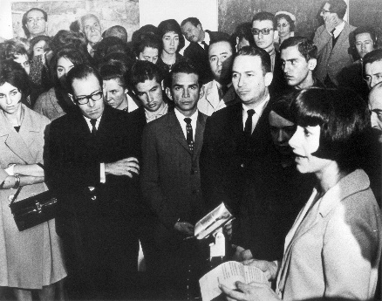 | N/A | N/A | 15 | [Sin título] | Fotografía de Marta Traba hablando frente a un grupo de personas en la inauguración del Museo de Arte Moderno de Bogotá | s.i. | 1962 | 1962 | Fotografía a blanco y negro |  | Fotos | Evento | Dimensiones: 2874 x 2266 px Resolución: 300 ppp Tamaño: 6,24 MB
Fotos Marta Traba - TV 19552 | MT_FOT_DOC016 | 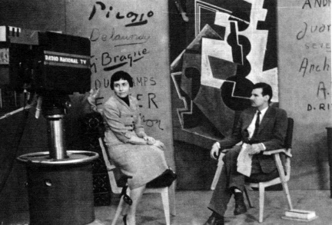 | N/A | N/A | 16 | [Sin título] | Fotografía de Marta Traba en el estudio de grabación sentada frente a las cámaras junto con otro hombre de traje. En el fonod podemos identificar las firmas de varios artistas modernos y una obra de arte abstracto | s.i. | 1955 | 1955 | Fotografía a blanco y negro |  | Fotos | Clase | Dimensiones: 1134 x 769 px Resolución: 72 ppp Tamaño: 877 KB
Fotos Marta Traba - TV 1957-8 (Curso de Historia del Arte) 2 | MT_FOT_DOC017 | 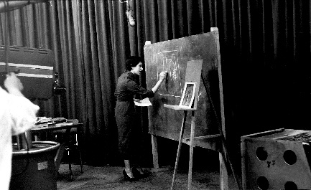 | N/A | N/A | 17 | [Sin título] | Fotografía de Marta Traba en el estudio de grabación frente a las cámaras dibujando en una pizarra | s.i. | 1957 | 1957 | Fotografía a blanco y negro |  | Fotos | Clase | Dimensiones: 4724 x 2890 px Resolución: 300 ppp Tamaño: 13 MB
Fotos Marta02Arreglada | MT_FOT_DOC018 | 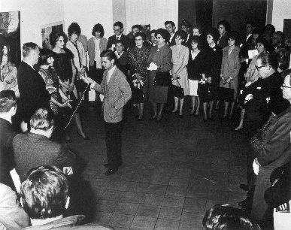 | N/A | N/A | 18 | [Sin título] | Fotografía donde se ve a Marta Traba hablando frente a un grupo de personas reunidas en circulo. Un jóven le sostiene el micrófono | s.i. | s.i. | s.i. | Fotografía a blanco y negro |  | Fotos | Evento | Dimensiones: 2872 x 2268 px Resolución: 300 ppp Tamaño: 6,24 MB
Fotos MartaTraba | MT_FOT_DOC019 | 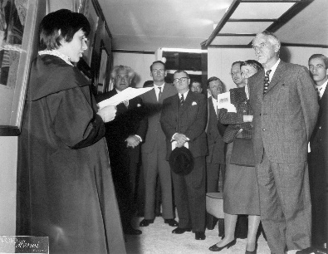 | N/A | N/A | 19 | [Sin título] | Fotografía de Marta Traba pronunciando un discurso frente a un prupo de personas. Parece llevarse acabo en la exposición de arte alemán moderno de 1959 puesto que en el fondo podemos identificar a Karl Buchholz, dueño de la Librería y Galería Buchholz | s.i. | 1959(?) | 1959(?) | Fotografía a blanco y negro |  | Fotos | Evento | Dimensiones: 4724 x 3660 px Resolución: 300 ppp Tamaño: 16,5 MB
Fotos Marzo 1950 | MT_FOT_DOC020 | 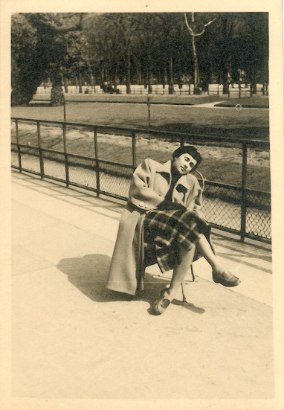 | N/A | N/A | 20 | [Sin título] | Fotografía de Marta Traba sentada y recostada en una silla al aire libre. Atrás podemos ver un parque con árboles | s.i. | 1950 | 1959 | Fotografía a blanco y negro | La fotografía tiene un marco blanco | Fotos | Evento | Dimensiones: 784 x 1132 px Resolución: 300 ppp Tamaño: 2,54 MB
Fotos MT por Merino II | MT_FOT_DOC021 | 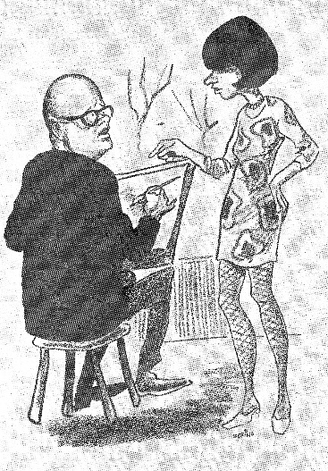 | N/A | N/A | 21 | [Sin título] | Caricatura de Marta Traba | Hernán Merino | s.i. | s.i. | Lápiz sobre papel |  | Fotos | Caricatura | Dimensiones: 3286 x 4724 px Resolución: 300 ppp Tamaño: 44,4 MB
Fotos MT por Merino | MT_FOT_DOC022 | 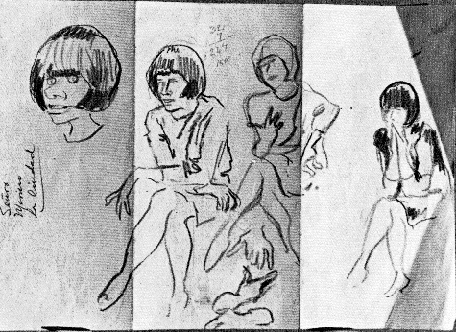 | N/A | N/A | 22 | [Sin título] | Boceto de Marta Traba donde se lee en un borde "Señor Merino La cuidad" | Hernán Merino | s.i. | s.i. | Lápiz sobre papel | La hoja del boceto se encuentra doblada en tres partes | Fotos | Caricatura | Dimensiones: 4724 x 3447 px Resolución: 300 ppp Tamaño: 15,5 MB
Fotos PuertoRico1972Arreglada | MT_FOT_DOC023 | 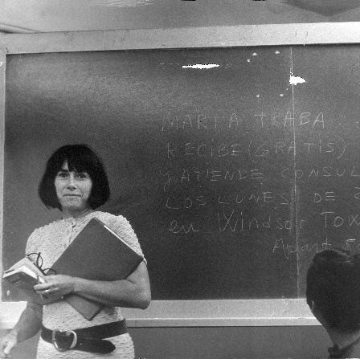 | N/A | N/A | 23 | [Sin título] | Fotografía de Marta Traba parada frente una pizarra, sostiene en sus manos una carpeta, sus anteojos y un libro | s.i. | 1972 | 1972 | Fotografía a blanco y negro |  | Fotos | Clase | Dimensiones: 2416 x 2408 px Resolución: 300 ppp Tamaño: 5,57 MB
Fotos retocando set - 1955 (curso de historia del arte) | MT_FOT_DOC024 | 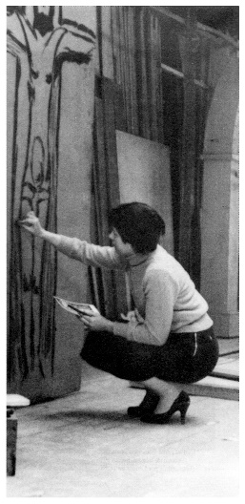 | N/A | N/A | 24 | [Sin título] | Fotografía de Marta Traba en el estudio de grabación, acurrucada y dubujando un Jesucristo crucificado | s.i. | 1955 | 1955 | Fotografía a blanco y negro | La imagen tiene un marco blanco | Fotos | Clase | Dimensiones: 2299 x 4724 px Resolución: 300 ppp Tamaño: 10,3 MB
Fotos UniversidaddeAmerica1956 | MT_FOT_DOC025 | 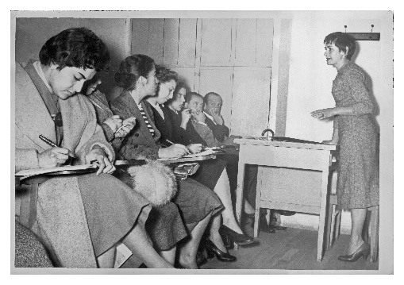 | N/A | N/A | 25 | [Sin título] | Fotografía de Marta Traba dictando una clase en la Universidad de América en Bogotá | s.i. | 1956 | 1956 | Fotografía a blanco y negro | La imagen tiene un marco blanco | Fotos | Clase | Dimensiones: 4724 x 3331 px Resolución: 300 ppp Tamaño: 29 MB
 | MT_FOT_DOC026 | 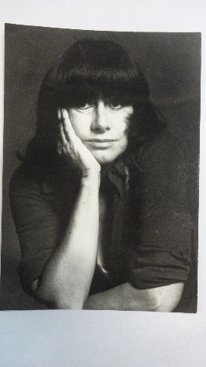 | N/A | N/A | 26 | [Sin título] | Fotagrafía de Marta Traba en la cual tiene el rostro apoyado en una mano | s.i. | s.i. | s.i. | Fotografía a blanco y negro | La fotografía parece estar pegada a una hoja blanca | Fotos | Clase
 | MT_FOT_DOC027 | 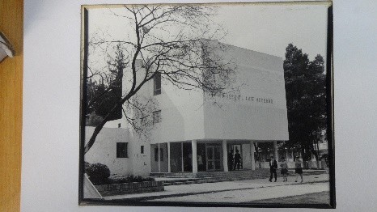 | N/A | N/A | 27 | [Sin título] | Fotografía del Museo de Arte Moderno de Bogotá en la sede de la Universidad Nacional | s.i. |  |  | Fotografía a blanco y negro |  | Fotos
Fotos SIN PROCESAR1-imagen en pantalla - (curso de historia del arte¿?) | MT_FOT_DOC028 |  | N/A | N/A | 28 | [Sin título] | Fotografía de una pantalla donde aparece Marta Traba detrás de un escritorio con unos documentos y libros encima. Atrás podemos observar una cortina y un tablero con imágenes | s.i. | s.i. | s.i. | Fotografía a blanco y negro |  | Fotos | Clase
Fotos SIN PROCESAR 2-1984-homenaje primer programa 'HAMCB' | MT_FOT_DOC029 | 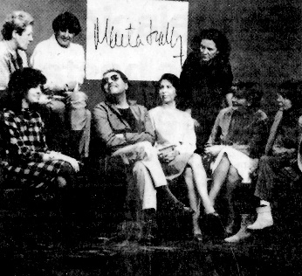 | N/A | N/A | 29 | [Sin título] | Fotografía de un grupo de personas reunidas | s.i. | 1984 | 1984 | Fotografía a blanco y negro |  | Fotos | Clase
Fotos SIN PROCESAR 2-en estudio | MT_FOT_DOC030 | 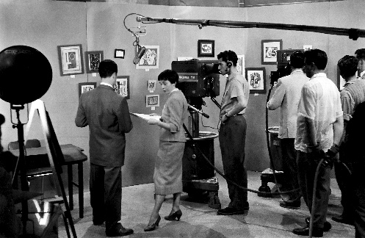 | N/A | N/A | 30 | [Sin título] | Fotografía de Marta Traba en el estudio de grabación junto con el equipo de producción preparando el programa. Todos se encuentran frente a una pared con varias imágenes de obras de arte | s.i. | s.i. | s.i. | Fotografía a blanco y negro |  | Fotos | Clase
Fotos SIN PROCESAR 3-en programa (teleteatro?) | MT_FOT_DOC031 | 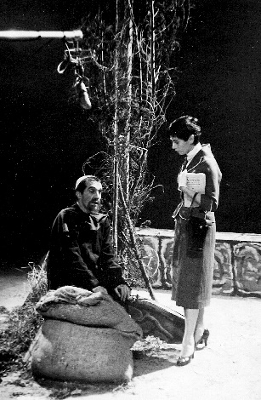 | N/A | N/A | 31 | [Sin título] | Fotografía de Marta Traba durante la grabación de algún programa. Se puede ver a Marta Traba frente a lo que parecen ser unas ramas de árboles y un hombre sentado junto a unos costales | s.i. | s.i. | s.i. | Fotografía a blanco y negro |  | Fotos | Clase
Fotos SIN PROCESAR 4-en estudio | MT_FOT_DOC032 | 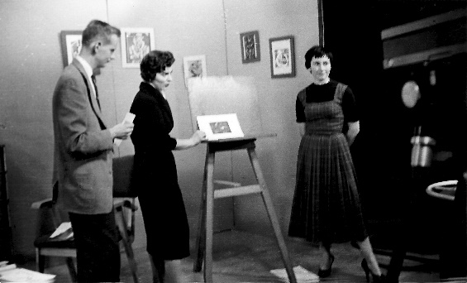 | N/A | N/A | 32 | [Sin título] | Fotografía de Marta Traba durante la grabación de un programa. Marta Traba se encuentra acompañada de un hombre y otra mujer | s.i. | 1955 | 1955 | Fotografía a blanco y negro | La fotografía se encuentra algo desenfocada | Fotos | Clase
Fotos SIN PROCESAR 6-con sofia urrutia en estudio | MT_FOT_DOC033 | 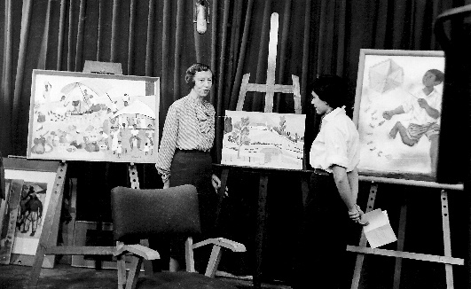 | N/A | N/A | 33 | [Sin título] | Fotografía de Marta Traba junto con su invitada Sofía Urrutia Holguín durante la grabación de un programa. Algunas pinturas de la artista aparecen montadas en caballetes | s.i. | s.i. | s.i. | Fotografía a blanco y negro |  | Fotos | Clase
Fotos SIN PROCESAR 7-en estudio con marco ospina | MT_FOT_DOC034 | 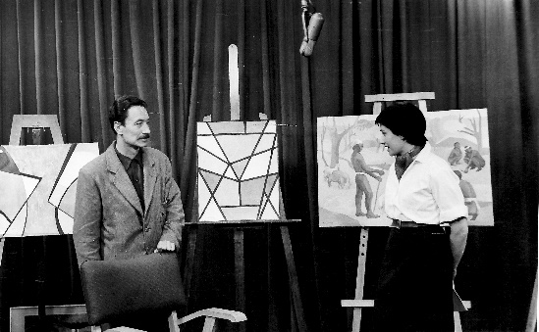 | N/A | N/A | 34 | [Sin título] | Fotografía de Marta Traba junto con su invitado, el pintor Marco Ospina, durante la grabación de un programa de televisión. Algunas obras del artista aparecen montadas en caballetes detrás de Traba y Ospina |  |  |  | Fotografía a blanco y negro |  | Fotos | Clase
Fotos SIN PROCESAR 9-en programa (el museo imaginario) | MT_FOT_DOC035 | 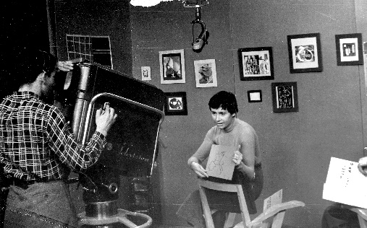 | N/A | N/A | 35 | [Sin título] | Fotografía de Marta Traba durante la grabación de un programa de televisión. Traba aparece frente a la cámara mostrando lo que parece ser una parte del mapa de Europa. Atrás de ella podemos ver una pared con varias imágenes de obras de arte |  |  |  | Fotografía a blanco y negro |  | Fotos | Clase
Fotos SIN PROCESAR 11-Marta Traba - TV 1955-6 (El ABC del arte?) | MT_FOT_DOC036 | 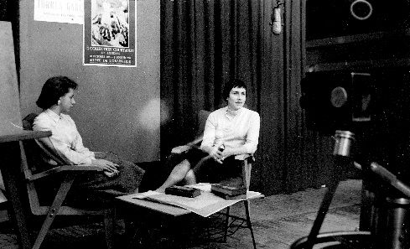 | N/A | N/A | 36 | [Sin título] | Fotografía de Marta traba durante la grabación de un programa de televisión. Marta Traba se encuentra sentada frente a otra mujer, mientras se dirige a la cámara |  |  |  | Fotografía a blanco y negro |  | Fotos | Clase
Fotos SIN PROCESAR 29 | MT_FOT_DOC037 | 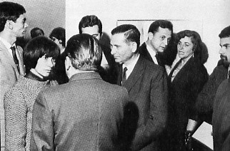 | N/A | N/A | 37 | [Sin título] | Fotografía de un grupo de personas reunidas. Marta Traba se encuentra hablando con un hombre de traje que aparece de espaldas |  |  |  | Fotografía a blanco y negro |  | Fotos | Evento
Fotos SIN PROCESAR MT preparando programas | MT_FOT_DOC038 | 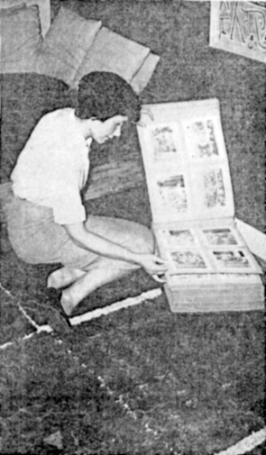 | N/A | N/A | 38 | [Sin título] | Fotocopia de una imagen donde está Marta Traba agachada mientras mira un libro con imágenes |  |  |  | Fotocopia |  | Fotos | Evento
Fotos SIN PROCESAR 1966 en programa (puntos de vista) | MT_FOT_DOC039 | 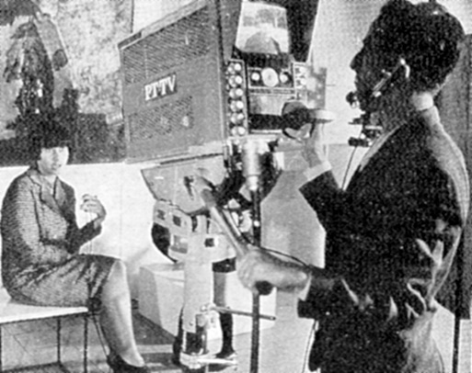 | N/A | N/A | 39 | [Sin título] | Fotografia de Marta Traba durnate la grabación de un programa de televisión. Marta Traba se encuentra sentada frente a la cámara de grabación |  |  |  | Fotografía a blanco y negro |  | Fotos | Clase
Fotos SIN PROCESAR Bogota DE 0708-56 no2 | MT_FOT_DOC040 | 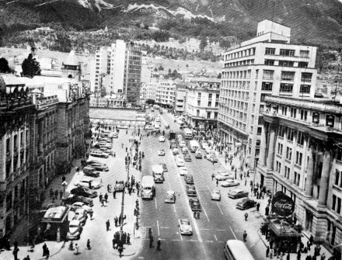 | N/A | N/A | 40 | [Sin título] | Fotografía desde lo alto de la avenida Jiménez con séptima de la ciudad de Bogotá | s.i. | 1956 | 1956 | Fotografía a blanco y negro |  | Fotos | Evento
Fotos SIN PROCESAR ConAZalameayMutis1957 | MT_FOT_DOC041 | 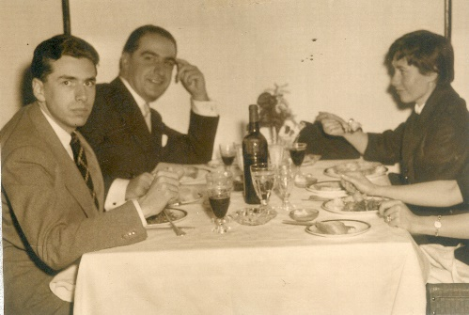 | N/A | N/A | 41 | [Sin título] | Fotografía de Marta Traba, Alberto Zalamea y Álvaro Mutis durante una comida | s.i. | 1957 | 1957 | Fotografía a blanco y negro |  | Fotos | Evento
Fotos SIN PROCESAR fotodeYanez1967 | MT_FOT_DOC042 | 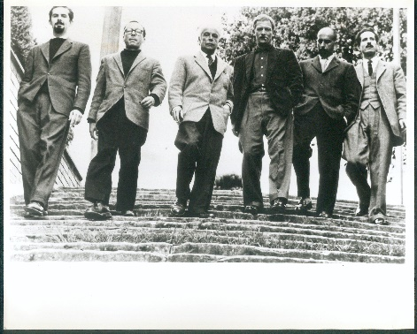 | N/A | N/A | 42 | [Sin título] | Fotografía de Fernando Botero, Enrique Grau, Guillermo Wiedemann, Alejandro Obregón, Eduardo Ramírez Villamizar y Armando Villegas (de izquierda a dercha). Esta fotografía fue tomada para el libro de Marta Traba Seis artistas colombianos contemporáneos | Hernán Díaz | 1960 | 1960 | Fotografía a blanco y negro |  | Fotos | Evento
Fotos SIN PROCESAR Marta Traba - Ante el Público | MT_FOT_DOC043 | 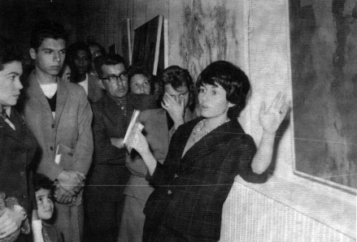 | N/A | N/A | 43 | [Sin título] | Fotografía de Marta Traba frente a un grupo de personas. Parece estar hablando acerca de la obra de arte que señala | s.i. | s.i. | s.i. | Fotografía a blanco y negro |  | Fotos | Evento
 | MT_FOT_DOC044 | 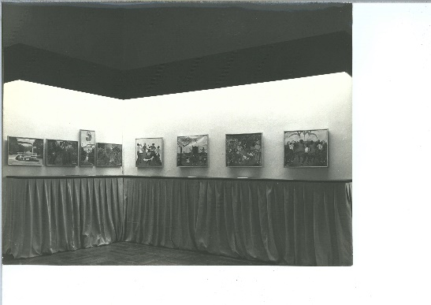 | N/A | N/A | 44 | [Sin título] | Fotografía de lo que parece ser una de las primeras exposiciones del Museo de Arte Moderno de Bogotá | s.i. | s.i. | s.i. | Fotografía a blanco y negro |  | Fotos | Evento
 | MT_FOT_DOC045 | 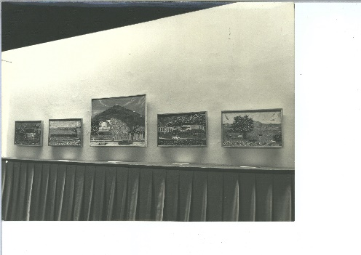 | N/A | N/A | 45 | [Sin título] | Fotografía de lo que parece ser una de las primeras exposiciones del Museo de Arte Moderno de Bogotá | s.i. | s.i. | s.i. | Fotografía a blanco y negro |  | Fotos | Evento
 | MT_FOT_DOC046 | 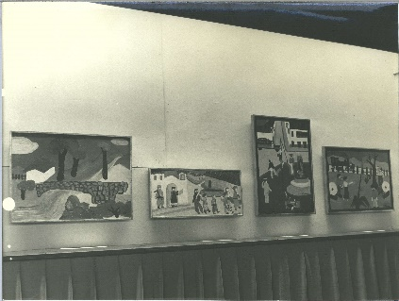 | N/A | N/A | 46 | [Sin título] | Fotografía de lo que parece ser una de las primeras exposiciones del Museo de Arte Moderno de Bogotá | s.i. | s.i. | s.i. | Fotografía a blanco y negro |  | Fotos | Evento

